124
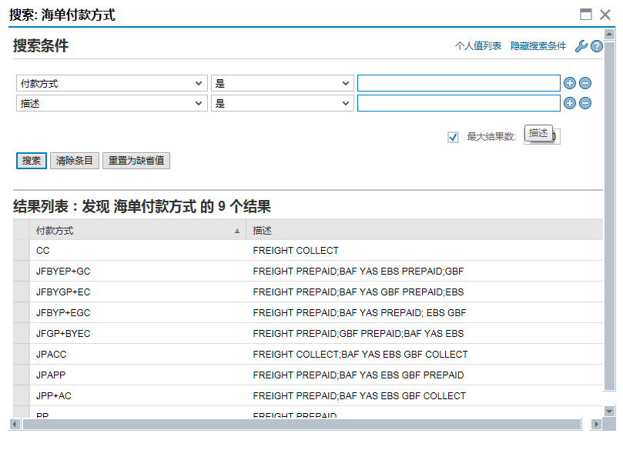
返回
domain | Z1HDFKFS
 | 输出 | 付款方式
 |  | 描述

 | 输入 | 付款方式
 |  | 描述

 | 字段位置
 | FB-提单-提单明细-海运专用-海单付款方式
 | FWO-一般数据-海运通用信息数据-海单付款方式

